关系图
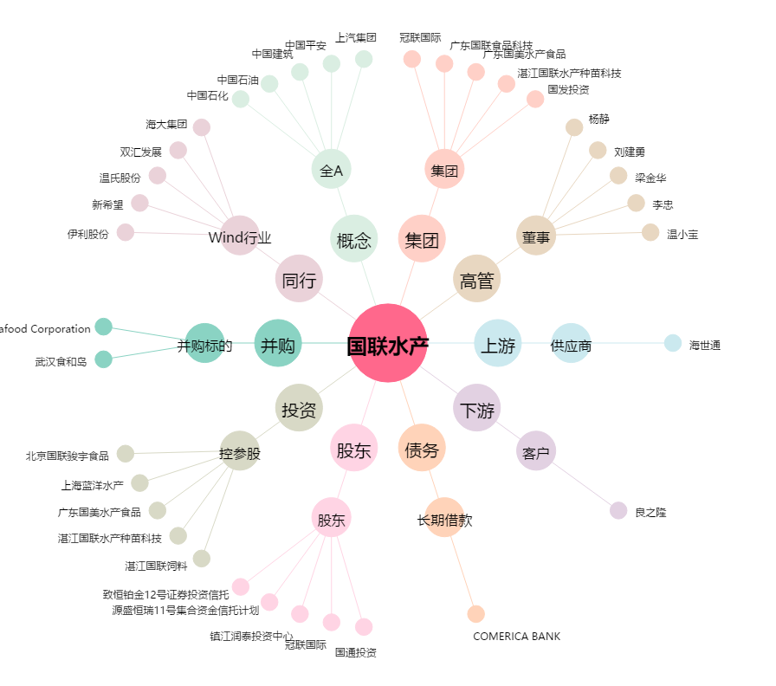
国联水产[300094.SZ] - 关系概览图

